배차일보- 상단메뉴
4 배차일보 사용 설명 1

 | 배차 일보는 배차한 내역을 기록/조회 하는 화면입니다
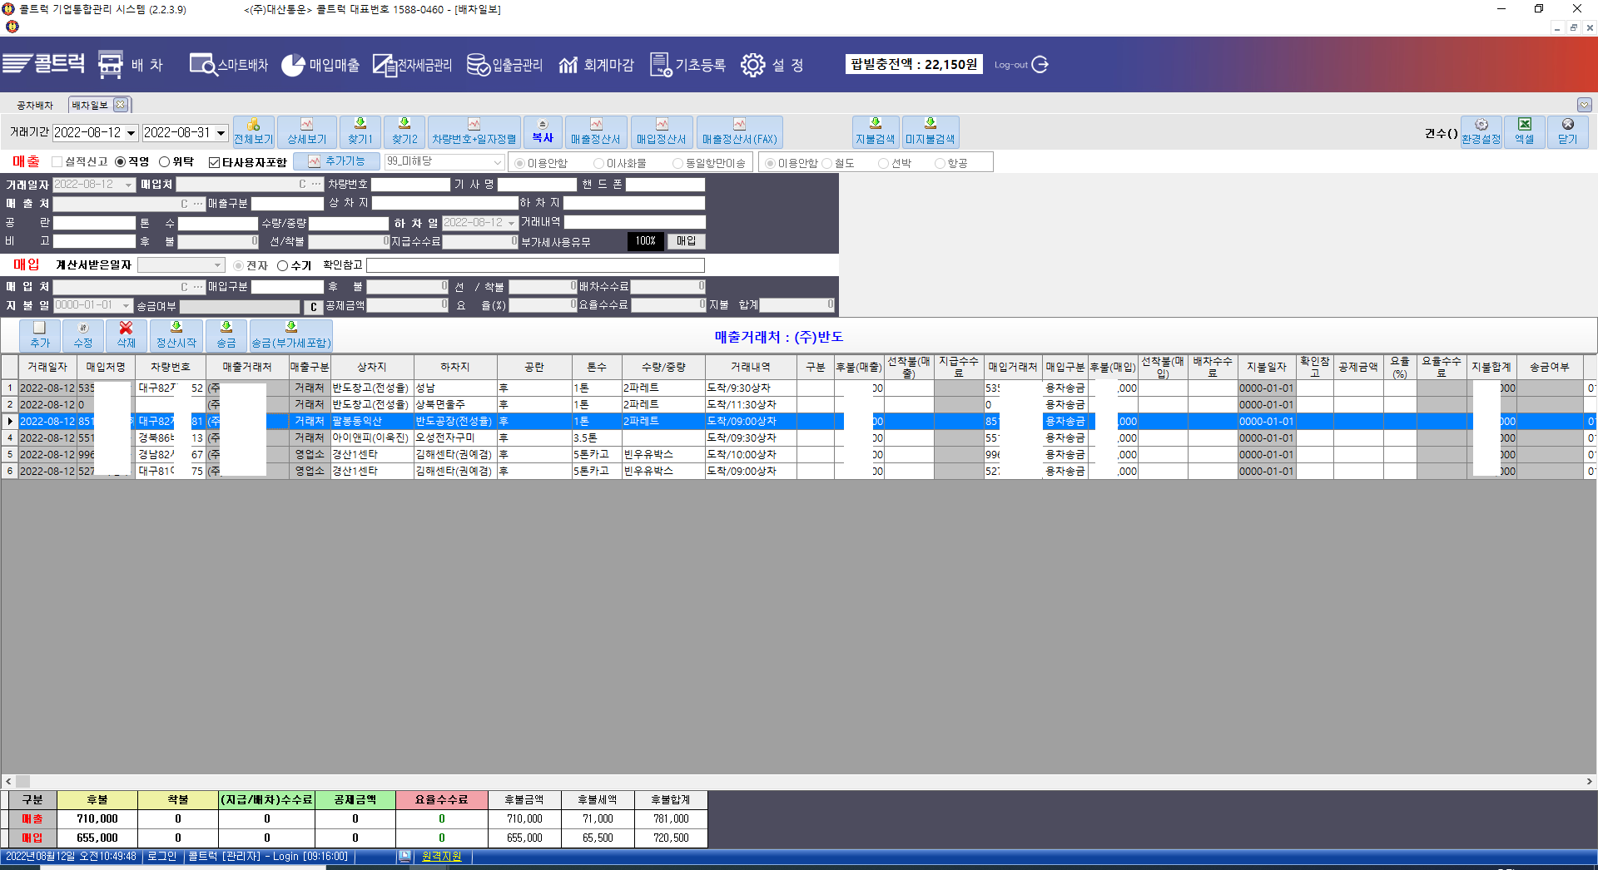

4 배차일보 사용 설명 2
 | 아래는 각 버튼별 사용 설명입니다

 |  |  |  | 검색하고자하는 기간을 입력합니다

 |  | 전체보기를 실행하면 기간내 모든 배차일보 내용을 화면에 보여줍니다

 |  | 화면 리스트에 특정 거래처나 차량번호등 자료를 클릭후 상세보기하면 선택한 자료만 추출하여 화면에 보여줍니다

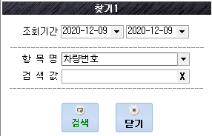
 |  |  |  | 찿기1은 조회기간을 설정하고 항목명을 설정후 검색어를 입력후 검색하며 조회기간내 검색어
 |  |  |  | 자료를 화면에 모주 보여줍니다, 특정 차량이나 거래내역 검색시 유용합니다

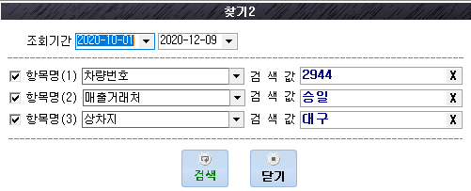
 |  |  |  |  | 찿기2는 찿기1의 검색조건을 3가지로 다양화하여 검색할수 있습니다
 |  |  |  |  | 화면처럼 차량번호 2944, 매출거래처 승일, 상차지 대구 인 자료를 찿을수 있습니다
 |  |  |  |  | * 항목명 앞에 체크 박스에 v 체크를 하여야 검색조건으로 검색됩니다

 |  |  | 차량번호 일자정렬은 선택한 거래기간내 모든 자료를 차량번호별로 정렬하며 보여줍니다
 |  |  | 각 차량별로 운송한 내역은 순차적으로 보여줍니다.

 |  | 복사의 기능은 선택한 자료를 동일하게 오늘 날짜로 입력할수 있습니다. |  |  |  | 필히 저장을 눌러야 저장됩니다
 |  | 이때 복사저장되는 자료의 날자는 오늘 날자로 저장됩니다.

 |  | 화면에 조회한 매출거래처의 매출정산서를 출력할수 있습니다
 |  | 거래기간을 설정하고 전체보기 실행후 특정 매출거래처를 선택 후 상세보기하여 매출정산서 버튼을 클릭시 매출정산서가 출력됩니다.
 |  | 거래기간을 설정하려 전체보기 실행후 매출정산서를 클릭하면 기간내 모든 매출 거래처의 정산서가 출력됩니다

 |  | 화면에 조회한 매입거래처의 매입정산서서를 출력할수 있습니다
 |  | 거래기간을 설정하고 전체보기 실행후 특정 매입거래처를 선택 후 상세보기하여 매입정산서 버튼을 클릭시 매입정산서가 출력됩니다.
 |  | 거래기간을 설정하려 전체보기 실행후 매입정산서를 클릭하면 기간내 모든 매입 거래처의 정산서가 출력됩니다

 |  |  | 매출정산서, 매입정산서를 fax 전송을 하여주는 기능입니다.

 |  | 화면에 조회된 내용중 차주에게 지불이 완료된 내역만 보여줍니다. 용차송금 완료건을 보여줍니다

 |  | 화면에 조회된 내용중 차주에게 미지불이 완료된 내역만 보여줍니다. 용차송금이 되지않은건을 보여줍니다

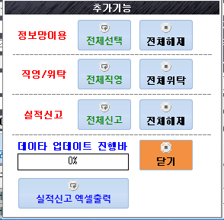
 |  |  |  | 화물 실적신고를 하기위한 기능 입니다.
 |  |  |  | 다음 셀에서 추가 설명이 있습니다.

배차일보 - 실적신고 관련 메뉴
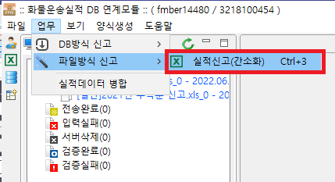
5 실적신고 1

 | 매출 내역중 실적신고 하는 자료는 체크박스에 체크합니다. 실적신고하지 않는 자료는 체크 하지 않습니다.

 | 해당운송건이 직영 운송 또는 위탁 운송 인지 구분하여 실적신고 자료 변환시 사용합니다

 | 타사용자는 회사내 자료입력 아이디가 여러명일때 다른사용자 입력자료도 모두 보여 줍니다
 | 본인 입력자료만 볼때는 체크를 해제하여 줍니다 |  |  | 사용자별 별도 아이디 설정은 메뉴 상단 설정- 사용자 권한등록에서 추가 아이디를 생성할수 있습니다

 | 해당 운송건에 맞게 체크할수 있습니다

 |  | 추가기능은 실적신고 와 관련된 기능으로 화면에 나온 거래내역 전체를 변환하는 기능입니다

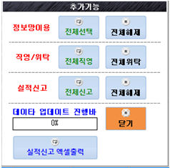
 |  | 정보망이용 - 전체 선택시 화면에 검색된 자료 모두를 정보망이용으로 변경되고 전체해제시
 |  | 화면내 자료를 모두 해제합니다
 |  | 직영/위탁은 전체직영은 화면검색 자료 모두를 직영운송건으로 변경하고 전체위탁은 화면 검색자료
 |  | 모두를 위탁으로 변경합니다
 |  | 실적신고는 전체신고는 화면검색내용 모두를 실적신고하는 자료로 변환하고
 |  | 전체해제는 화면검색자료를 모두 실적신고 안함으로 변경합니다

 |  | 화면을 닫는 기능

 |  | 실적 신고를 위한 엑셀양식으로 출력할수 있습니다

 |  |  | 출력한 자료는 fpis 실적신고 - 파일방식 신고로 전송할수 있습니다. 반드시 엑셀 자료에 빈 내용은 없어야 합니다.

거래처등록
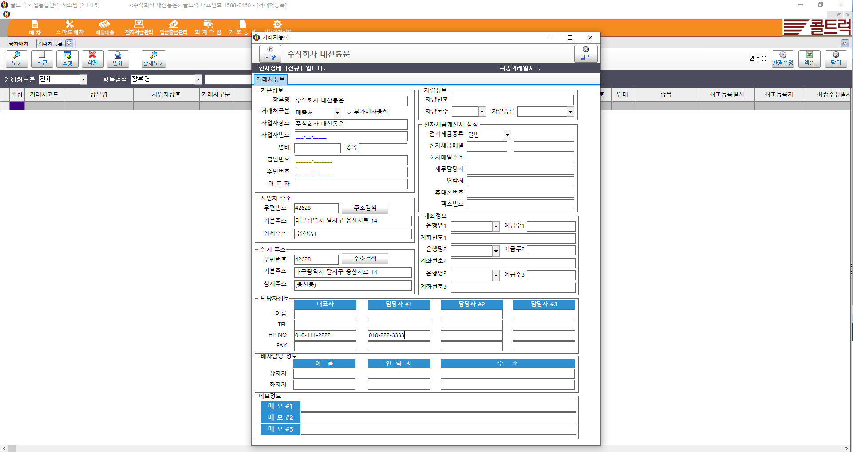
거래처등록 - 거래처 정보를 조회 / 등록 / 수정을 할수있다
 | 거래처가 차주일경우 차량 정보를 입력한다

 | 장부명은 거래처를 통상적으로 부를때 사용하는 호칭이고 사업자상호는 정식 상호를 입력한다

매출현황
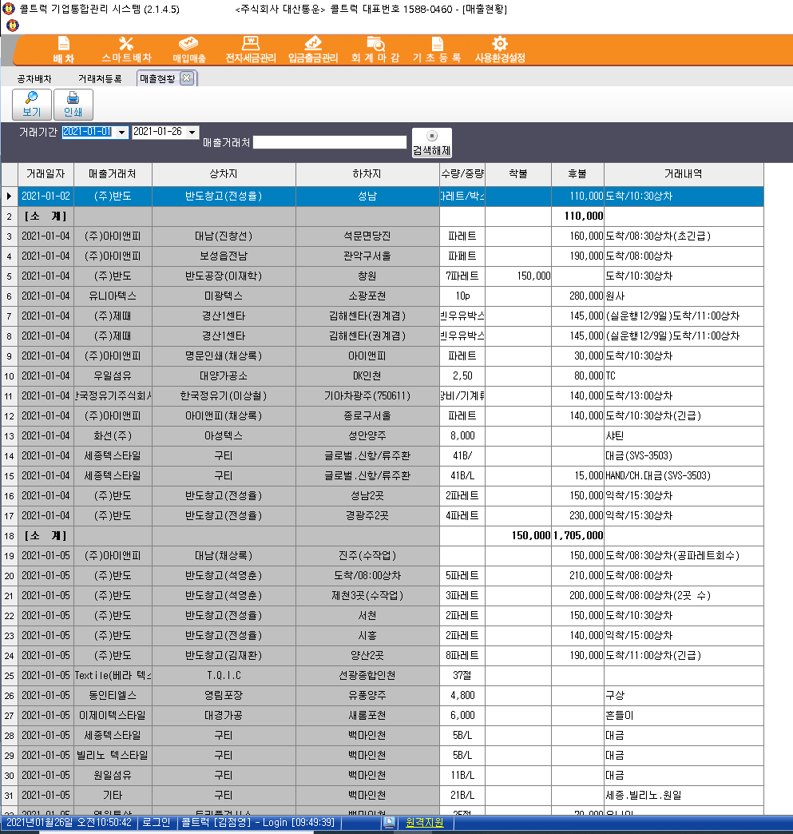
매출현황 | 조회 기간내 매출 내역을 건별로 조회 / 출력할수 있다

매입현황
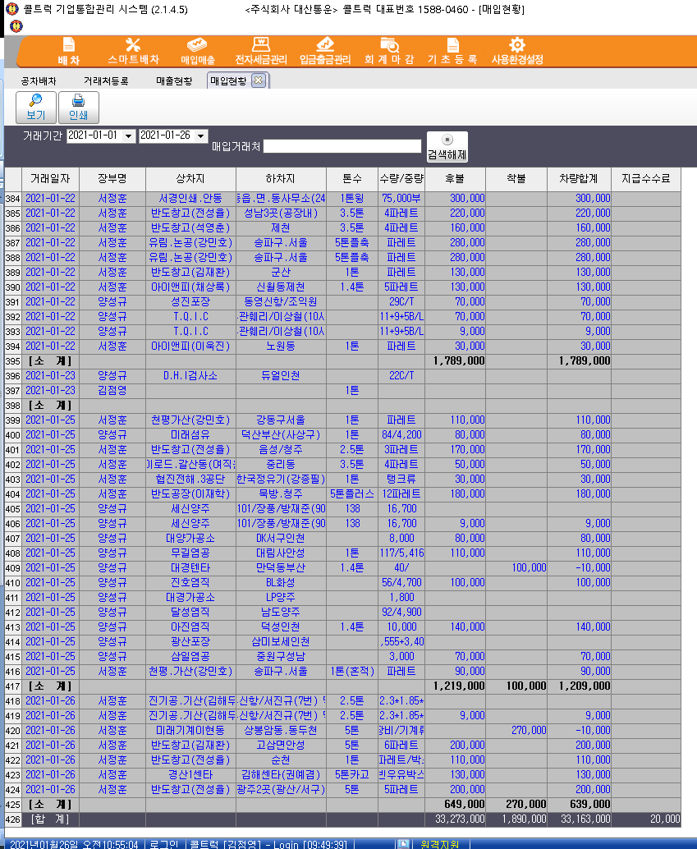
매입현황 | 조회 기간내 매입 내역을 건별로 조회 / 출력할수 있다

